상품제안서
옵타움 인테리어 굿럭 액막이명태 방향제 사쉐세트 [1+1사은품행사] | 상품코드: S44757

 |  |  |  |  |  |  | 02-713-8555 | www.synergygift.co.kr
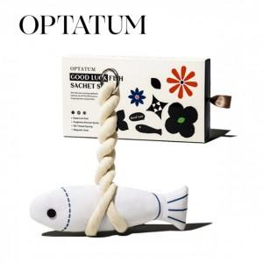 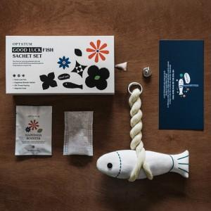 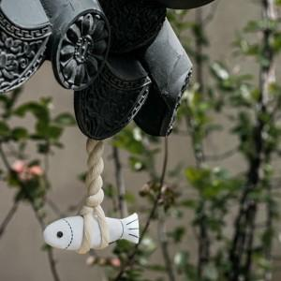

【상세/제작정보】 | <span style="font-size: 14pt;">[1+1사은품행사] 옵타움 인테리어 굿럭 액막이명태 방향제 사쉐세트 (코스터증정)</span>

【인쇄/포장옵션】 | 스티커 / 포장불가능

【공급단가】 | 수량 | 20~ | 50~ | 100~ | 300~ | 500~
*VAT별도 | 단가 | 26,400원 | 24,700원 | 24,100원 | 23,300원 | 22,800원

【상품 URL】 | https://www.synergygift.co.kr:443/src/goods_detail.php?gdno=44757

